freee会計のココがすごい！
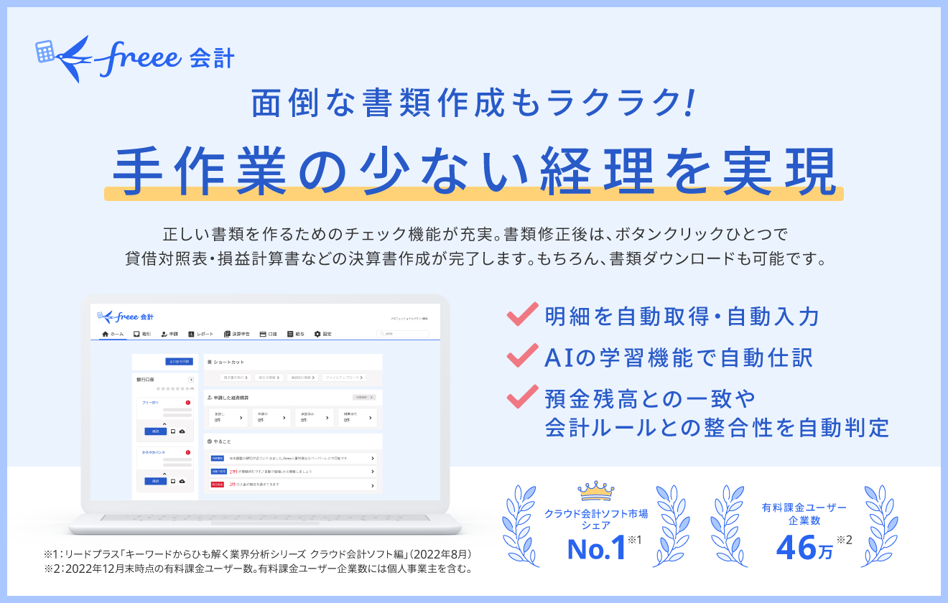

freee会計サイトはこちら | 無料で30日間お試しはこちら

